Grafiek
Instructies:
1. Als de voorgaande tabbladen goed zijn ingevuld, dan hoeft u niets in dit tabblad aan te passen en heeft Excel alles automatisch al voor u doorberekend. Let op: Indien u nog geen gegevens heeft ingevuld, dan klopt het dat de cellen in de tabel #DEEL/0! weergeven.
2. De cellen met "<vul datum in>" en "vul aandoening in>" zijn automatisch gekoppeld met de tabbladen "Tijdstip 1", "Tijdstip 2", "Tijdstip3", "Tijdstip4". Indien u de datum en/of aandoening in een van de tabbladen met ruwe data verandert/heeft veranderd, dan wordt/is deze automatisch op dit tabblad overgenomen. Deze is ook gekoppeld met de reeksen [legenda items] in de radar chart.
3. Excel heeft ook al de gemiddelde scores op de domeinen berekend op basis van de gemiddelde scores van de afzonderlijke items binnen dat domein. Deze staan gepresenteerd in de tabel.
4. De gemiddelde scores per domein voor elke reeks zijn vervolgens geplot in de tabel. Reeksen die geen data hebben, zijn vooralsnog wel weergegeven in de legenda van de radar chart. Deze reeksen zijn eenvoudig te deactiveren door met uw cursor op de grafiek te klikken. Druk vervolgens op uw 'rechtermuistknop' en ga naar "Gegevens selecteren". Er verschijnt een pop-up. In de pop-up zijn aan de linkerkant de legendagegevens te zien. Selecteer of deselecteer de reeks die u respectievelijk wel/niet wilt weergeven in de radar chart.

Tijdstip | <vul datum in> | <vul datum in> | <vul datum in> | <vul datum in>
Gemiddelde scores | <vul aandoening in> | <vul aandoening in> | <vul aandoening in> | <vul aandoening in>
Multidisciplinair team | #DIV/0! | #DIV/0! | #DIV/0! | #DIV/0!
Uitkomsten | #DIV/0! | #DIV/0! | #DIV/0! | #DIV/0!
Kosten & bekostiging | #DIV/0! | #DIV/0! | #DIV/0! | #DIV/0!
Samenwerking | #DIV/0! | #DIV/0! | #DIV/0! | #DIV/0!
Leren & verbeteren | #DIV/0! | #DIV/0! | #DIV/0! | #DIV/0!
IT & data | #DIV/0! | #DIV/0! | #DIV/0! | #DIV/0!
Cultuur & Leiderschap | #DIV/0! | #DIV/0! | #DIV/0! | #DIV/0!

Gemiddelde scores op de domeinen

Deze QuickScan is ontwikkeld door en wordt u aangeboden door de Werkgroep Aandoeningsgericht Organiseren van het Linnean Initiatief. Mocht u vragen en/of opmerkingen hebben, dan horen wij die graag via linnean@zinl.nl

Voorbeeld
Beschrijving:
Tijdens de ontwikkeling van de QuickScan is deze een aantal keer getest. Hieronder ziet u de geaggregeerde scores voor het multidisciplinair teams "Trauma Unit", "Bariatrie" en "Rondom Zwanger" zoals getest binnen organisatie A weergegeven in een radar chart. Hieronder beschrijven we twee punten die opvallen na een korte blik op de radar chart:
1. De QuickScan geeft snel en eenvoudig inzicht in hoe het team scoort op de zeven domeinen van waardegedreven zorg. De radar chart fungeert als een soort thermometer die aangeeft waar het projectteam nu staat. Het geeft inzicht in wat (redelijk) goed gaat en waar nog verbeteringen mogelijk zijn. Het kan ook gebruikt worden om de ontwikkelingen binnen een team te monitoren door periodiek de QuickScan te laten invullen. Figuur 1 laat de resultaten zien voor de multidisciplinaire teams: trauma unit, bariatrie en ‘rondom zwanger’. Wat opvalt is dat de resultaten coderen naar de (medische) conditie / aandoening: d.w.z. het is ‘logisch’ dat ‘rondom zwanger’ hoger scoort op samenwerking met partners door de aard van de medische conditie zelf (afstemming met verloskundigen, huisarts, etc.). Daarnaast geeft het direct inzicht dat de Trauma Unit wel redelijkerwijs op weg is met meten en verbeteren maar dat nog (grotendeels) analoog plaats vindt. Ook roept een visuele weergave direct vragen op, bijvoorbeeld: waarom scoort ‘rondom zwanger’ een 5 op meten en verbeteren? Wat doen ze dan precies? En hoe verhoudt zich dat tot de samenwerking met de partners? Verder is het interessant om te kijken hoe de medische condities ten opzichte van elkaar presteren. Schijnbaar is er binnen alle drie de initiatieven nog weinig aandacht voor ‘Kosten & Vergoedingen’. | 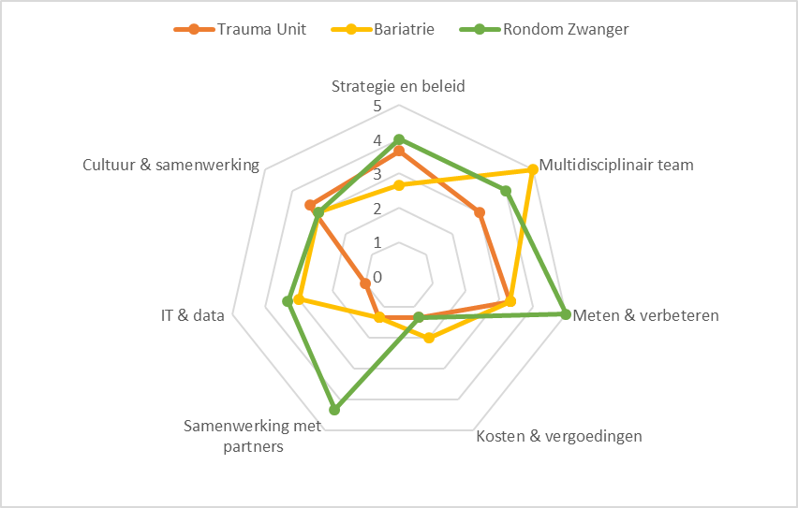
2. De QuickScan kan op verschillende manieren worden ingezet. Zoals hierboven al blijkt kan de QuickScan verschillende doelen dienen (bijv. zelfbeoordeling waardeteam maar ook ijking voor ziekenhuis; waar staan mijn teams, wat zijn onze sterke en ontwikkelpunten, vergelijking met andere ZH/ instellingen). Ongeacht het doel is de QuickScan vooral een instrument om het gesprek te openen. Zowel het gesprek tussen de personen die de QuickScan invullen, maar ook het gesprek met bijvoorbeeld de zorginstelling zelf. De vraag kan namelijk zijn of de zorginstelling vindt dat het waardegedreven zorgteam op elk domein van de QuickScan een 5 moet scoren. Dit geeft ook direct richting en prioritering aan de ontwikkelagenda.

Deze QuickScan is ontwikkeld door en wordt u aangeboden door de Werkgroep Aandoeningsgericht Organiseren van het Linnean Initiatief. Mocht u vragen en/of opmerkingen hebben, dan horen wij die graag via linnean@zinl.nl

